פעימה 1
 | לפניכם ערכה של משימות במתמטיקה לכיתה א שמטרתן לעזור לכם לקבל תמונה על הידע והמיומנויות של ילדי הכיתה בתחילת השנה ובמהלכה
 | פעימה 1: תחילת שנה
 | מה מעריכים? |  | המשימות שלפניכן בודקות את הידע והמיומנות אותם רכשו הילדים עוד לפני הגיעם לבית הספר, ומתמקדות במושג המספר, ויכולות ספירה ומניה.
 | מה מצופה לגיל? |  | על פי תוכנית הלימודים לגילאי הגן, ילדים בתחילת כיתה א׳ אמורים לדעת לספור עד 30, לספור אחורה מ-10, למנות עצמים עד 20, לזהות ולייצג כמויות, להתאים בין כמות למספר ובין מספר לכמות, לשמר כמות ולכתוב מספרים בתחום ה-10.
 | למה מעריכים? |  | משימות אלו בודקות את הבסיס של הידע והמיומנות הנחוצים ללימוד מתמטיקה בתחילת כיתה א לפי תכנית הלימודים. חשוב לזהות מוקדם ככל האפשר תלמידים עם קשיים במיומנויות אלו, אשר עלולים לצבור פערים בלמידה. חשוב להקדיש את הזמן לסגור את הפער עבור תלמידים שהתקשו במשימות אלו, לפני שמתקדמים בהוראת נושאי לימוד נוספים מתוך תכנית הלימודים.
 | אופן העברה |  | להעברה פרטנית במפגש אישי של מורה עם כל תלמיד | משך העברה הצפוי: |  | 5-10 דקות | עזרים | ערכת קלפים 1

 | שם התלמיד: | XXXXXXXX
משימה 1: ספירה |  |  |  |  |  |  |  |  | הערכה

 | הנחיות לתלמיד: |  |  | חשוב להתבונן בעת ביצוע המשימה: |  |  |  |  | 3 תשובות נכונות | 2 תשובות נכונות | 0-1 תשובות נכונות
 | אני אבקש ממך לבצע כמה משימות. לפני כל משימה אסביר לך מה עליך/ עלייך לעשות |  |  | האם התלמיד סופר בבטחון? |  |  |  |  | נכון | דורש מעקב/ וחיזוק ב.. | לא נכון
 |  |  |  | האם ישנה שליטה במעברים ( למשל מ- 9 ל - 10, מ- 19 ל- 20)? |  |  |  |  | סופר קדימה ואחורה וכן ספירת השמך באופן אוטומטי ומדויק. | סופר קדימה, מתקשה במעברים או מתקשה בספירה לאחור | סופר רק קדימה בתחום ה- 10 או פחות מכך
 |  |  |  | האם התלמיד מודע לטעות? האם מתקן? האם מבקש עזרה?
1.1 | ספירה קדימה | ספור מ-1 קדימה ועד שאומר לך לעצור......
1.2 | ספירת המשך | ספור מ- 5 ועד 30 |  | נכון | חלקי | לא נכון/ לא ביצע
1.3 | ספירה אחרוה | ספור מ- 10 אחורה |  | נכון | חלקי | לא נכון/ לא ביצע
 |  |  |  | נכון | חלקי | לא נכון/ לא ביצע

משימה 2: מנייה

 | הנחיות לתלמיד: |  |  | חשוב להתבונן בעת ביצוע המשימה:
 | אני אראה לך כרטיסיות ואבקש שתגיד/י לי כמה חפצים מצוירים בו. |  |  | האם התלמיד מונה באופן מאורגן ושיטתי?
 |  |  |  | האם התלמיד מתאים מספר אחד לכל לפריט? (התאמה חד חד ערכית)
 |  |  |  | האם התלמיד מבין שהמספר האחרון במנייה הוא כמות הפריטים (עקרון הקרדיניליות)
 |  |  |  | האם התלמיד מזהה כמויות קטנות ללא מנייה (תפיסת כמות)

2.1
 |  |  |  | נכון | לא נכון/ לא ביצע

2.2 | 
 |  |  |  | נכון | לא נכון/ לא ביצע

2.3

 |  |  |  | נכון | לא נכון/ לא ביצע
 |  |  |  |  |  |  |  |  | 3-4 תשובות נכונות | 2 תשובות נכונות | 0-1 תשובות נכונות
 |  |  |  |  |  |  |  |  | נכון | דורש מעקב/ וחיזוק ב.. | לא נכון
2.4 |  |  |  |  |  |  |  |  | מזהה כמויות קטנות ללא מניה וכן מצליח למנות בדיוק ובמהירות בתחום ה-10 | מצליח לעיתים במניה בתחום ה-10, | לא מזהה כמויות קטנות ללא מניה, מתקשה במניה בתחום ה-10

 |  |  |  | נכון | לא נכון/ לא ביצע

משימה 3: ביצוע אומדן, זיהוי והשוואת כמויות

 | הנחיות לתלמיד: |  |  | חשוב להתבונן בעת ביצוע המשימה:
 | לפניך/לפנייך קלפים עם פרחים. אני אשאל אותך שאלות, נסה/נסי לענות עליהן מבלי למנות. לפניך/לפנייך קלפים עם פרחים. אני אשאל אותך שאלות, נסה/נסי לענות עליהן מבלי למנות. |  |  | האם התלמיד עונה באופן מיידי? האם מתלבט?
 |  |  |  | האם התלמיד מתקשה להשיב ללא מנייה?
 |  |  |  | האם התלמיד ביצע אומדן, באיזו אסטרטגיה השתמש?

3.1 | באיזה קלף מצוירת כמות הפרחים הקטנה ביותר? |  |  | נכון | לא נכון/ לא ביצע
 |  |  |  |  |  |  |  |  | 2 תשובות נכונות | 1 תשובה נכונה | 0 תשובות נכונות
 |  |  |  |  |  |  |  |  | נכון | דורש מעקב/ וחיזוק ב.. | לא נכון
3.2 | באיזה קלף מצוירת כמות הפרחים הגדולה ביותר? |  |  |  |  |  |  |  | ביצע אומדן והשיב כון | ביצע אומדן באופן חלקי ושגה | ביצע מנייה ו/ או לא הצליח לאמוד כמות
 |  |  |  | נכון | לא נכון/ לא ביצע

משימה 4: זיהוי והשוואת מספרים

 | הנחיות לתלמיד: |  |  | חשוב להתבונן בעת ביצוע המשימה:
 | לפניך/לפנייך קלפים עם מספרים. |  |  | האם התלמיד עונה באופן מיידי? האם מתלבט?
 |  |  |  | האם התלמיד מתקשה להשיב ללא מנייה?
 |  |  |  | האם התלמיד ביצע אומדן, באיזו אסטרטגיה השתמש?

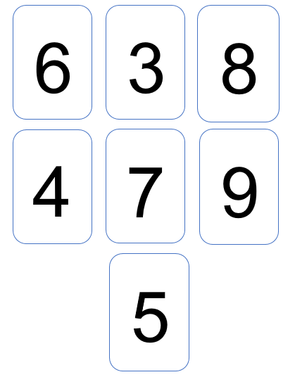
 |  |  |  | נכון | לא נכון/ לא ביצע | עבור כל ספרה ציינון X7
4.1 | אני אגיד שם של מספר ואת/ה תצביע/י על הקלף שעליו כתוב המספר שקראתי

4.2 | באיזה קלף כתוב המספר הקטן ביותר? |  |  | נכון | לא נכון/ לא ביצע

4.3 | באיזה קלף כתוב המספר הגדול ביותר? |  |  | נכון | לא נכון/ לא ביצע |  |  |  | 8-10 תשובות נכונות | 6-8 תשובות נכונות | 5 ומטה תשובות נכונות
 |  |  |  |  |  |  |  |  | נכון | דורש מעקב/ וחיזוק ב.. | לא נכון
4.4 | אם ענה 9, יש לכסות באמצעות היד את המספר 9 ולשאול: כעת, מה המספר הגדול ביותר? |  |  | נכון | לא נכון/ לא ביצע |  |  |  | זיהה את כל המספרים, מזהה כמות קטנה/גדולה. מבין שרצף מספרים מייצג גודל | זיהוי חלקי של הספרות | זהה רק חלק בודד של הספרות(פחות מ- 5)

משימה 5: התאמת כמויות למספרים

 | הנחיות לתלמיד: |  |  | חשוב להתבונן בעת ביצוע המשימה:
 | לפניך/לפנייך שני סוגים של קלפים. על חלק מהקלפים כתוב מספר ועל חלק מהקלפים ישנם ציורים. התאם/י לכל קלף עם ציורים קלף עם מספר המתאים לכמות הפריטים המצוירים. |  |  | באיזו אסטרטגיה פועל התלמיד? האם מתחיל מהכמות הקטנה/ הגדולה?

7
10
9
6
5.1

 |  |  |  | נכון | לא נכון/ לא ביצע

5.2

 |  |  |  | נכון | לא נכון/ לא ביצע

5.3

 |  |  |  | נכון | לא נכון/ לא ביצע

5.4

 |  |  |  | נכון | לא נכון/ לא ביצע |  |  |  | נכון | דורש מעקב/ וחיזוק ב.. | לא נכון
 |  |  |  |  |  |  |  |  | התאים את כל הכמויות | התאים רק מחצית מהכמויות הנדרשות | התאים רק כמות אחת או פחות מכך.

פעימה 2
 | פעימה 2: אמצע שנה
 | מה מעריכים? |  | המשימות בודקות את הבנת הסיטואציה בשאלה מילולית, המשגת הסיטואציה במודל ויזואלי על ידי התאמת ציור והמשגת הסיטואציה במודל מתמטי על ידי כתיבת תרגיל מתאים לשאלה המילולית בחיבור ובחיסור.
 | למה מעריכים? |  | משימות אלו בודקות את הבסיס של הידע והמיומנות הנחוצים ללימוד שאלות מילוליות באמצע כיתה א לפי תכנית הלימודים
 | אופן העברה |  | להעברה פרטנית במפגש אישי של מורה עם כל תלמיד | משך העברה הצפוי: |  | 5-10 דקות |  |  | עזרים | ערכת קלפים 2 דף ועפרון

שם התלמיד: |  | XXXXXXXX
משימה 6: שאלות מילוליות
חיבור של שתי קבוצות

 | הנחיות לתלמיד: |  |  | חשוב להתבונן בעת ביצוע המשימה:
 | אני אקרא עכשיו שאלה מילולית. לאחר שאקרא את השאלה אבקש שצהיע/י על הקלף שמתאים לה. |  |  | כיצד התלמיד החליט על הקלף המתאים? באיזו אסטרטגיה השתמש?
 |  |  |  | רצוי לפרט לגבי אופן כתיבת התרגיל- כיוון (אם מימין לשמאל),
 |  |  |  | כתב מראה, החסרת סימן פעולה או סימן שיויון, אי כתיבת התוצאה.

6.1 | לשי שלושה כדורים
 | לארז ארבעה דובים
 | כמה צעצועים יש לשניהם ביחד?

 | איזה קלף מתאים לשאלה שקראתי?

 |  |  |  |  |  | ייצוג ויזואלי | נכון | חלקי | לא נכון/ לא ביצע

 | כתוב/כתבי תרגיל מתאים לשאלה המילולית ופתור/פתרי אותו. |  |  |  |  | ייצוג מתמטי | נכון | חלקי | לא נכון/ לא ביצע

חיבור על ידי הוספה

6.2 | בגן החיות היו שלושה פילים,
 | ואז הגיעו עוד שני פילים.
 | כמה פילים יש כעת בגן החיות?

 | איזה קלף מתאים לשאלה שקראתי?
 | תצביע/י בבקשה על הקלף שמראה כמה פילים יש כעת בגן החיות.








 |  |  |  |  |  | ייצוג ויזואלי | נכון | חלקי | לא נכון/ לא ביצע

 | כתוב/כתבי תרגיל מתאים לשאלה המילולית ופתור/פתרי אותו. |  |  |  |  | ייצוג מתמטי | נכון | חלקי | לא נכון/ לא ביצע

חיסור על ידי גריעה

6.4 | על העץ היו חמש ציפורים.
 | ואז שלוש מהן עפו..
 | כמה ציפורים נותרו על העץ?

 | איזה קלף מתאים לשאלה שקראתי?
 | תצביע/י על הקלף שמראה כמה ציפורים נותרו על העץ?

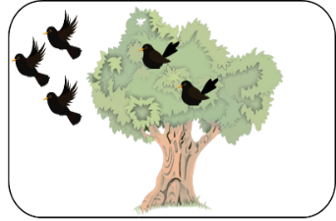
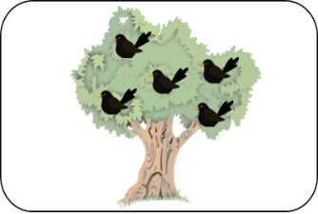
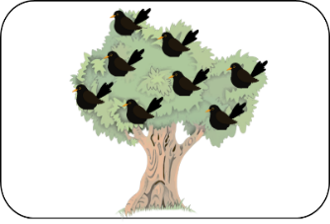
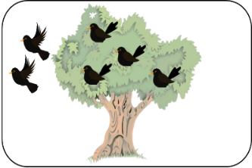

 |  |  |  |  |  | ייצוג ויזואלי | נכון | חלקי | לא נכון/ לא ביצע

 | כתוב/כתבי תרגיל מתאים לשאלה המילולית ופתור/פתרי אותו. |  |  |  |  | ייצוג מתמטי | נכון | חלקי | לא נכון/ לא ביצע

המצאת שאלה מילולית לציור

6.5 | לפניך/לפנייך ציור ובו ילדה עם בלונים. ספר/י לי, בעל פה, שאלה מילולית (סיפור חשבוני) שמתאים לציור.
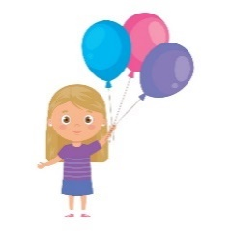
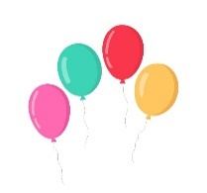

 |  |  |  |  |  |  | נכון | חלקי | לא נכון/ לא ביצע

 | כתוב/כתבי תרגיל מתאים לשאלה המילולית שהמצאת ופתור/פתרי אותו. |  |  |  |  |  | נכון | חלקי | לא נכון/ לא ביצע

 | הצביעו על התרגיל 6+2 ושאלו: האם התרגיל מתאים לציור?

6+2=

 | כעת, תמציא/י שאלה מילולית (סיפור חשבוני) שמתאימה לתרגיל הזה. |  |  |  |  |  | נכון | חלקי | לא נכון/ לא ביצע

 |  |  |  |  |  |  | 8-9 תשובות נכונות | 5- 7 תשובות נכונות | 4 תשובות נכונות ומטה
 |  |  |  |  |  |  | נכון | דורש מעקב/ וחיזוק ב.. | לא נכון
 |  |  |  |  |  |  | מייצג באופן ויוזאלי ומתמטי בעיות חשבוניות בחיבור ובחיסור | מייצג באופן ויזואלי, או מייצג באופן ויזואלי ומתמטי רק בחיבור | מתקשה בייצוג ויזואלי ומתמטי בחיבור ובחיסור

משימה 7: זיהוי מצולעים
 | פעימה 2: אמצע שנה
 | מה מעריכים? |  | המשימות שלפניכן בודקות את הידע והמיומנות בזיהוי ומיון מצולעים על-פי מאפייניהם, ובהשלמת דגמים חוזרים.
 | למה מעריכים? |  | משימות אלו בודקות את הבסיס של הידע והמיומנות הנחוצים ללימוד גיאומטריה באמצע כיתה א לפי תכנית הלימודים.
 | אופן העברה |  | להעברה פרטנית במפגש אישי של מורה עם כל תלמיד | משך העברה הצפוי: |  | 5-10 דקות |  |  | עזרים | ערכת קלפים 3

7.1 | לפניך/לפנייך קלפים עם צורות. בחר/י כל הצורות שהן מצולעים. |  |  | המצולעים הם: (2, 3, 4, 6, 8, 12, 13, 14)

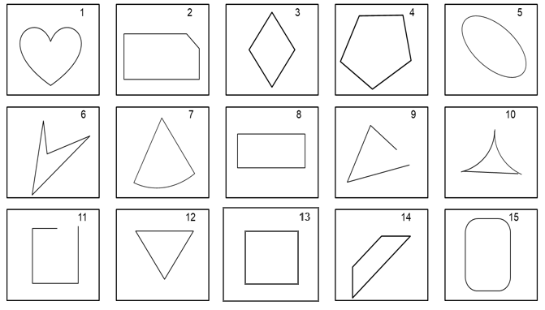

 |  |  |  |  |  |  | זיהוי 6-8 | זיהוי חלקי 4-6 | פחות מ- 4+ בחירה לא נכונה
 |  |  |  |  |  |  | נכון | חלקי | לא נכון/ לא ביצע

7.2 | הסתכלו האם התלמיד/ה הקיף/ה את צורות 8 ו15.

 | מדוע סימנת את צורה 8 כמצולע/לא מצולע? |  |  |  |  |  | נכון | חלקי | לא נכון/ לא ביצע

 | מדוע סימנת את צורה 15 כמצולע/לא מצולע?

מיון והיכרות עם מאפייני המצולע

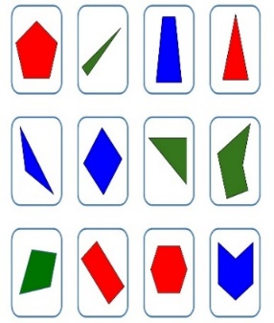
1
2
3
4
4
5
6
7
8
9
1111
10
7.3 | כעת אני אסדר על השולחן קלפים עם מצולעים.
 | מַיין/י את הקלפים בכל דרך שתרצה/שתרצי. |  |  |  | מיין לפי | צבע
 |  |  |  |  |  | מצולעים
 | מַיין/י את הקלפים לפי משפחות של מצולעים |  |  |  |  | אחר
 |  |  |  |  |  |  | נכון | חלקי | לא נכון/ לא ביצע

7.4 | בחר/י קלף אחד ובו ציור של מרובע.
 | כיצד ידעת לבחור את הצורה שבחרת?

 | בחר/י קלף אחד ובו ציור של משולש. |  |  |  |  |  | נכון | חלקי | לא נכון/ לא ביצע
 | כיצד ידעת לבחור את הצורה שבחרת?

 |  |  |  |  |  |  | 10-13 תשובות נכונות | 6-9 תשובות נכונות | 5 תשובות נכונות ומטה
 |  |  |  |  |  |  | נכון | דורש מעקב/ וחיזוק ב.. | לא נכון
 |  |  |  |  |  |  | מזהה מצולעים ושולט במאפייניו כמו צלעות, קווים ישרים, קו שבור, סגירוּת צורה, קודקודי המצולע. וכן ממיין מצולעים תוך התייחסות למאפיינים רלוונטיים: מספר צלעות או מספר קודקודי המצולע.

משימה 8: דגמים חוזרים

 | עליכם להשלים את הפריטים החסרים במשבצות הריקות.

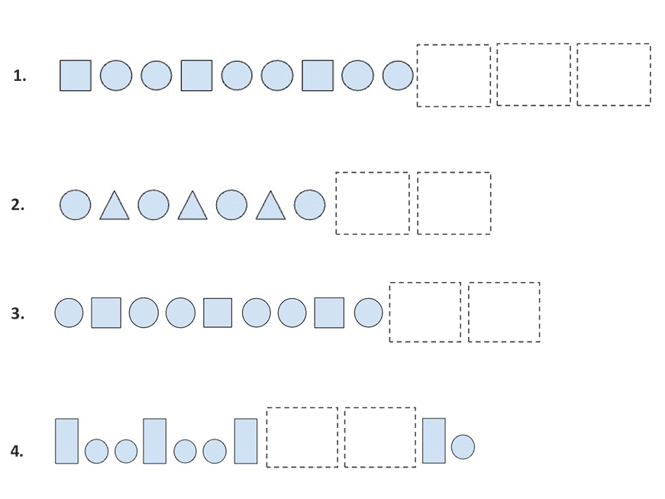

8.1 |  |  |  |  |  |  | נכון | לא נכון

8.2 |  |  |  |  |  |  | נכון | לא נכון

8.3 |  |  |  |  |  |  | נכון | לא נכון

8.4 |  |  |  |  |  |  | נכון | לא נכון

 | כיצד ידעת להשלים את דגם מספר 4?
 | מהי היחידה החוזרת בדגם 3?
 |  |  |  |  |  |  | 3-4 דגמים נכונים | 2 דגמים נכונים
 |  |  |  |  |  |  | נכון | חלקי | לא נכון/ לא ביצע
 |  |  |  |  |  |  | השלמה נכונה של דגמים חוזרים. יכולת לזהות ולתאר את היחידה החוזרת

לוגיקת המהלך
המורה מזינה את שמות התלמידים בכיתה

המורה מזינה את שם התלמיד

בחירת הפעימה

פעימה 1
פעימה 2
פעימה 3

הצגת הפריטים בפעימה המתבקשת וציינון
נכון
חלקי
לא נכון

אפשרות להוספת הערות מילוליות של המורה
סיכום אוטמטי של רמת הביצוע במשימה

המערכת תחשב באופן אוטמטי אחוז תשובות נכונות
הצליח במשימה
הצליח באופן חלקי
לא הצליח

 |  | 80%-100% | 50%- 70% | >50%
הערכה מילולית

המערכת תחשוף לסיכום מילולי של רמות הביצוע. למשל:

 | מזהה מצולעים ושולט במאפייניו וכן ממיין מצולעים תוך התייחסות למאפיינים רלוונטיים: מספר צלעות או מספר קודקודי המצולע.

שמירה
תלמיד נוסף:

הפקת דוחות

דוח אישי
דוח כיתתי

אם תלמיד לא הצליח במשימה, ניתן להעביר העברה חוזרת, במקרה זה האם יישמר המידע הקודם?

דוח דשבורד אישי
הקלדת שם התלמיד:_____
המערכת מנפיקה לוח אישי לתלמיד המתאר את הביצוע של תלמיד בכל המשימות
 |  | במידה ואפשר לשמור יוצג דוח שנתי אחרת יוצג דוח לכל פעימה בנפרד

מבדק מתמטיקה כיתה א

משימה 1 | משימה 2 | משימה 3 | משימה 4 | משימה 5 | משימה 6 | משימה 7 | משימה 8 | משימה 9 | משימה 7

רמת הביצוע של התלמיד במשימה: נק' חוזק 'נק לחיזוק
צביעת תאים

פילוח רמות הביצוע בכלל המשימות:
כמה אחוז מהמשימות ברמת ביצוע טובה/ חלקית/ נמוכה

סיכום מילולי:

הפנייה להמלצות

דוח כיתתי דשבורד
 | מבדק מתמטיקה כיתה א

 | משימה 1 | משימה 2 | משימה 3 | משימה 4 | משימה 5 | משימה 6 | משימה 7 | משימה 8 | משימה 9 | משימה 10
שמות התלמידים | מיפוי ביצוע על בסיס 3 רמות
 | יואב
מיפוי של כלל התלמידים בסולם של 3 רמות. אפשרות למיפוי לפי רמות ביצוע בכל משימה
 | רונית
 | תמי
 | גל
 | ענבל
 | הדס

אחוז התלמידים שהשלימו את המשימה

מיפוי התלמידים ברמת משימה

משוב למורה
תמונת מפה כיתתית

